상품제안서
대나무 데스크 오거나이저 BB-102 | 상품코드: F04162

 |  |  |  |  |  |  | 02-412-0044 | www.easy1.co.kr
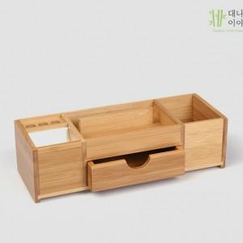

【상세/제작정보】 | .

【인쇄/포장옵션】 | 실크 / 무지박스 (브라운박스)

【공급단가】 | 수량 | 30~ | 50~ | 300~ | 1,000~ | 2,000~
*VAT별도 | 단가 | 26,790원 | 25,800원 | 24,810원 | 23,820원 | 23,220원

【상품 URL】 | https://dev.easy1.co.kr:443/src/goods_detail.php?gdno=4162

